BF003
Defect

 | Id
 | BF003

 | Title |  |  | Satuts
 | Avatar de usuario cuando se logea correctamente |  |  | Closed

 | Severity | Priority | Asignee
 | Major | High | Gonzalo Volante

 | Milestone
 | <Version actual>

 | Expected result (description)
 | Despues de logearnos debe aparecer en la pantalla del home al lado superior derecho el perfil del usuario junto a un avatar.

 | Obtained result (description)
 | Al logearnos y estar en el Home no nos aparece el avatar de nuestro perfil.

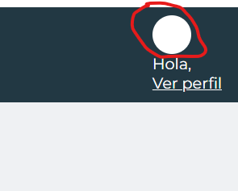
 | Evidence

BF001
Defect

 | Id
 | BF001

 | Title |  |  | Satuts
 | Registro de usuario con formato nombre incorrecto |  |  | Closed

 | Severity | Priority | Asignee
 | Major | High | Gonzalo Volante

 | Milestone
 | <Version actual>

 | Expected result (description)
 | Que el usuario ingrese los datos en los campos solicitados y al ingresar el nombre en formato diferente a letras, arroje un aviso de "Ingrese datos correctos en formato correcto"

 | Obtained result (description)
 | Se ingresa nombre en formato errado y permitio el registro exitoso.

 | Evidence
 | 